"De-minimis"-Förderungen
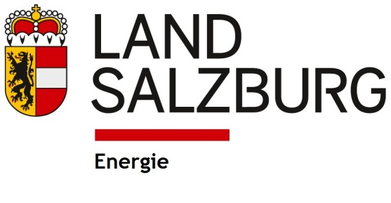

Angaben zur "De-minimis"-Förderung
Gemäß der Verordnung (EU) Nr. 1408/2013 der Kommission vom 18.12.2013 über die Anwendung der Artikel 107 und 108 des Vertrages über die Arbeitsweise der Europäischen Union auf „De-minimis“-Beihilfen im Agrarsektor wird die Förderungsgewährung zugunsten eines Unternehmens bis zum Betrag von 15.000,- Euro innerhalb von drei Jahren nicht als staatliche Beihilfe angesehen und unterliegt damit auch nicht der Anmeldungspflicht gemäß EG-Vertrag. Der Dreijahreszeitraum ist fließend, d. h. bei jeder Neugenehmigung einer „De-minimis“-Beihilfe ist die Gesamtsumme der im laufenden und in den beiden vorangegangenen Steuerjahren genehmigten „De-minimis“-Beihilfen maßgeblich. Ob bereits genehmigte Förderungen „De-minimis“-Förderungen waren, ist üblicherweise aus den Förderungsverträgen ersichtlich.
Der Antragsteller ist Teil eines verbundenen Unternehmens

Aufstellung aller im laufenden und in den beiden vorangegangenen Steuerjahren erhaltenen "De-Minimis"-Förderungen.
Die Aufstellung hat alle "De-minimis"-Förderungen zu enthalten, die der Förderungswerber sowie alle mit ihm verbundenen Unternehmen (beteiligte oder mit ihm in Beziehung stehende Unternehmen im Sinne des Artikel 2 (2) der Verordnung (EU) Nr. 1408/2013 der Kommission) in den letzten drei Jahren erhalten haben.

Unternehmen | Förderungsstelle | Vorhaben | Höhe der Förderung | Bruttosubventions- | Art der Förderung | Datum d.
 |  |  | [EUR] | äquivalent [EUR] |  | Gewährung

Derzeit beantragte Förderungen

Förderungsstelle | Vorhaben | Höhe der beantragten Förderung |  | "De-minimis"-Beihilfe
 |  | [EUR] |  | Ja / Nein

Der unterzeichnende Förderungswerber bestätigt die Richtigkeit und Vollständigkeit der oben angeführten Daten.

Ort, Datum |  |  |  |  | Rechtsverbindliche Fertigung

 |  |  |  |  | Name, Funktion

